Définitions
Définition d’écoconception

L’écoconception est l’intégration systématique des aspects environnementaux dès la conception et le développement de produits (biens et services, systèmes) avec pour objectif la réduction des impacts environnementaux négatifs tout au long de leur cycle de vie à service rendu équivalent ou supérieur. Cette approche dès l’amont d’un processus de conception vise à trouver le meilleur équilibre entre les exigences, environnementales, sociales, techniques et économiques dans la conception et le développement de produits.[1]
Elle peut être illustrée par la roue de Brezet (figure ci-dessous montrant une des roues possibles) qui définit des solutions d’écoconception par le choix d’une amélioration du produit à chaque étape du cycle de vie.

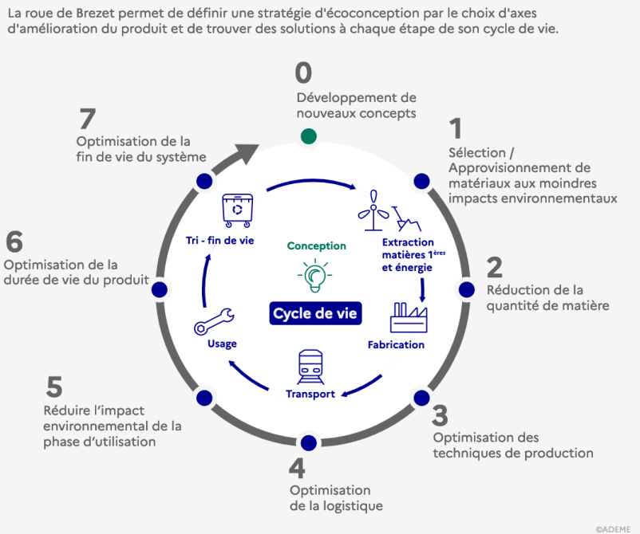

Dans le présent outil, voici les dimensions qui seront analysées :
PARTIE 1. Stratégie de circularité et/ou d'éco-conception
1. Stratégie & Business Model
1.1 Stratégie d'entreprise
1.2 Stratégie de business model d'économie circulaire
2. Ecoconception
PARTIE 2. L'Impact au cours du cycle de vie
3. Impacts des matériaux
4. Impacts liés à la logistique des achats
5. Impacts liés à la transformation/production
6. Impacts liés à la logistique de son produit
7. Impacts durant la phase d'utilisation
7.1. Première utilisation
7.2. Prolongation de l'utilisation
8. Gestion de la fin de vie

L’éco-conception est un des piliers de l’économie circulaire.

« 80%* de l'impact environnemental total d'un produit est déterminé lors de la phase de conception. » *Joint Research Centre - Europe

Définition d’économie circulaire[3]

L’économie circulaire est un système économique et industriel visant à maintenir les produits, leurs composants et les matériaux en circulation le plus longtemps possible à l’intérieur du système, tout en veillant à garantir la qualité de leur utilisation.

Source : https://economiecirculaire.wallonie.be/
Quels types d'actions circulaires peut mettre en place une entreprise ? | Circular Wallonia
L’économie circulaire se base sur une hiérarchisation du mode de traitement des déchets pour atteindre le principe d’économie circulaire des ressources.
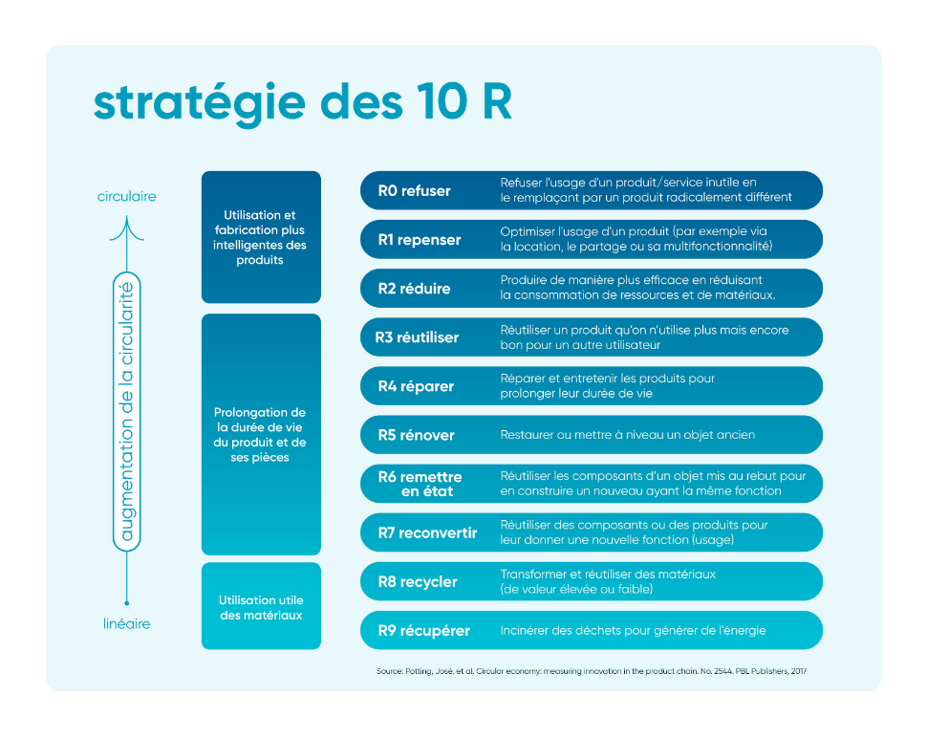 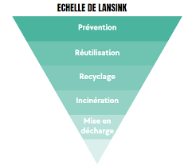
L’économie circulaire se base aussi sur le principe du maintien de la valeur fonctionnelle des matériaux. C’est est une économie restaurative et régénérative. En maintenant la valeur des produits, des matières et des ressources dans l’économie par le biais d’une conception intelligente des produits, une réutilisation et/ou une utilisation partagée des produits, elle permet de réduire l’extraction de ressources naturelles en utilisant les ressources déjà présentes dans l’économie.

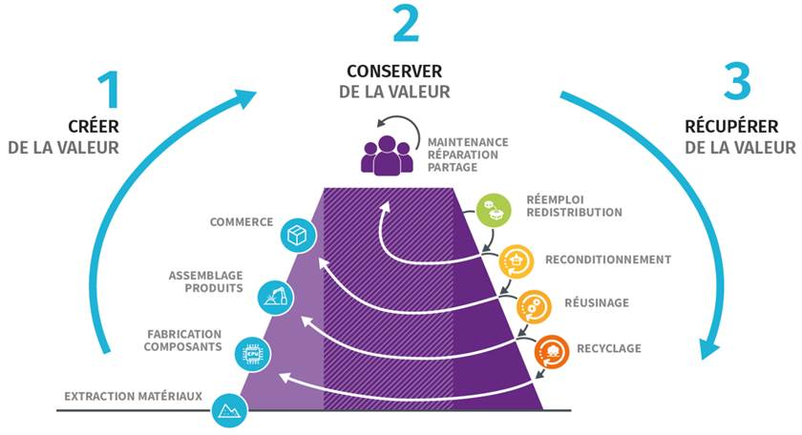
Source : Méthodologie CIRCO
Dans le cadre de cet appel, on entend par business model circulaire, une stratégie économique basée sur une des stratégies 10R qu’elle soit développée en interne à l’entreprise ou en redessinant sa chaîne de valeur vers plus de circularité et de résilience, à travers une transaction économique ou un partenariat, par exemple.

Quelques exemples de stratégies économiques circulaires :
· REFUSER : Développer une stratégie commerciale visant à inciter le consommateur a ne pas acheter à nouveau : fidélisation, attachement du client (telle une montre de luxe), garantie longue vie, stratégie d’upgrade du produit pour limiter l’obsolescence programmée… ;
· REDUIRE : Développer une stratégie commerciale visant à réduire la consommation par le client : peu ou pas de consommables, stratégie de maintenance du produit… ;
· REPENSER : Écoconcevoir son produit/service pour diminuer son impact sur tout le cycle de vie et/ou développer une nouvelle stratégie commerciale circulaire à partir d’un modèle linéaire ;
· Développer une activité permettant d’étendre l'utilisation des produits ; exemple :
o REPARER (y compris une stratégie do-it-yourself par le consommateur !)
o REUTILISER : plateforme de seconde main…
o RECONDITIONNER
o REMANUFACTURER…
· Développer une économie de partage, pour maximiser l'utilisation des actifs inutilisés au sein d'une communauté tout en offrant aux clients un accès abordable et pratique aux produits et services ;
· Considérer le produit en tant que service : le client achète un service pour une durée limitée tandis que le fournisseur reste propriétaire du produit et est par conséquent incité à en assurer son entretien, sa durabilité, son amélioration et, à la fin de son utilisation, son traitement (économie de la fonctionnalité qui vise à commercialiser l'usage d'un bien plutôt que le bien en lui-même) ;
· Développer une filière de RECYCLAGE pour récupérer les ressources, à se concentrer sur les étapes finales du cycle de vie du produit, à savoir la récupération des matériaux intégrés, de l'énergie et des ressources des produits en fin d'utilisation.
(liste non exhaustive)

[1] https://economiecirculaire.wallonie.be/sites/default/files/documents/Strat%C3%A9gie%20Circular%20Wallonia.pdf
[2] https://pasvt.org/document/2023/Roue-de-Brezet-PASVT-2023.pdf
[3] https:/devenircirculaire.be/Qu-est-ce-que-l'entreprise-circulaire

Votre Schéma Récapitulatif
Grille d'auto-évaluation comparative entre les impacts liés au cycle de vie du "produit" et des impacts du projet

NOM DU PROJET | **

Porteur du projet | **

DATE DE l'évaluation | 2024-04-14

Schéma récapitulatif

Résumé de la grille d'analyse |  |  |  | Livrable projet
 |  |  |  | PPS
Dimensions |  | Score min | Score max | Score Situation initiale | Score Situation envisagée par le projet
1.1 Stratégie d'entreprise |  | 1 | 5 | #DIV/0! | #DIV/0!
1.2 Stratégie de business model d'économie circulaire |  | 1 | 5 | #DIV/0! | #DIV/0!
2. Ecoconception |  | 1 | 5 | #DIV/0! | #DIV/0!
3. Impacts des matériaux |  | 1 | 5 | #DIV/0! | #DIV/0!
4. Impacts liés à la logistique des achats |  | 1 | 5 | #DIV/0! | #DIV/0!
5. Impacts liés à la transformation/production |  | 1 | 5 | #DIV/0! | #DIV/0!
6. Impacts liés à la logistique de son produit |  | 1 | 5 | #DIV/0! | #DIV/0!
7. Impacts durant la phase d'utilisation |  | 1 | 5 | #DIV/0! | #DIV/0!
8. Gestion de la fin de vie |  | 1 | 5 | #DIV/0! | #DIV/0!
TOTAL |  | 1 | 5 | #DIV/0! | #DIV/0!

Ex.Schéma Récapitulatif
Grille d'auto-évaluation comparative entre les impacts liés au cycle de vie du "produit" et des impacts du projet
2023-10-16
Visualisation graphique

Résumé de la grille d'analyse |  |  | Livrable projet
 |  |  | PPS
Dimensions | Score min | Score max | Score Situation initiale | Score Situation envisagée par le projet
1.1 Stratégie d'entreprise | 1 | 5 | 3.40 | 3.40
1.2 Stratégie de business model d'économie circulaire | 1 | 5 | 1.27 | 1.64
2. Ecoconception | 1 | 5 | 1.36 | 1.55
3. Impacts des matériaux | 1 | 5 | 2.33 | 2.33
4. Impacts liés à la logistique des achats | 1 | 5 | 2.67 | 2.67
5. Impacts liés à la transformation/production | 1 | 5 | 3.13 | 3.13
6. Impacts liés à la logistique de son produit | 1 | 5 | 4.00 | 4.00
7. Impacts durant la phase d'utilisation | 1 | 5 | 1.80 | 2.27
8. Gestion de la fin de vie | 1 | 5 | 3.00 | 2.33
TOTAL | 1 | 5 | 3 | 3

